Hoja1
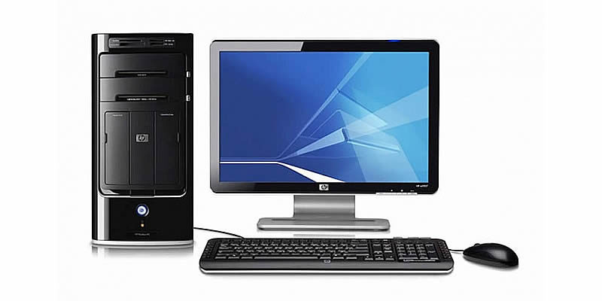
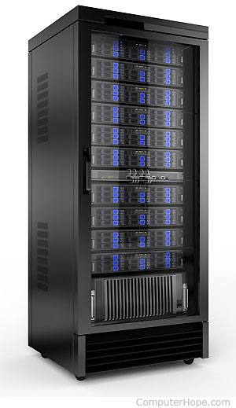

Jefe
Ejecutor
Auditado
Equipo de computación
Chrome
Firefox
Servidor
Base de datos

